Sheet1
附件
相关船舶信息表
序号 | 特征 | 数量 | 规格型号 | 船舶照片 | 备注
1 | 泡沫铁架材质 | 1艘 | 总长6.4米、型宽1.6米 | 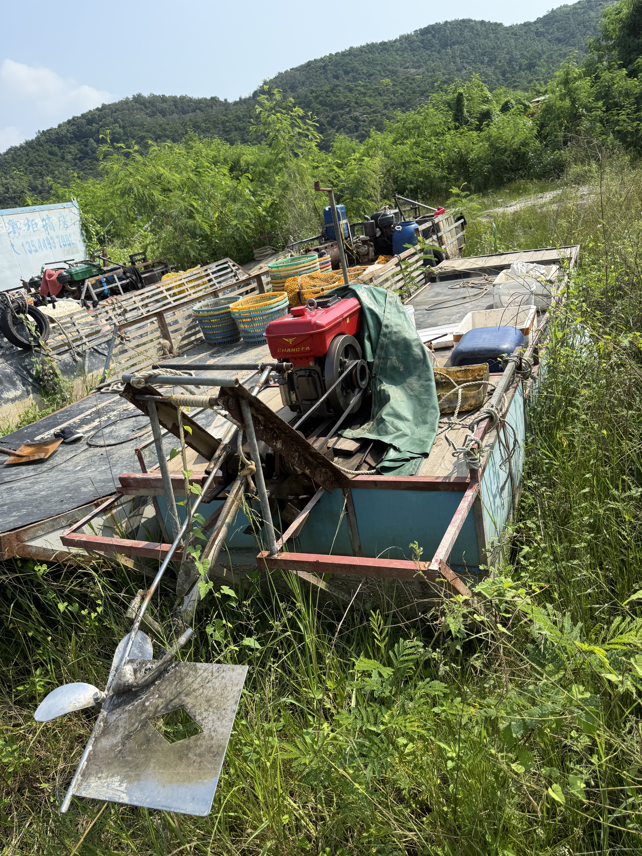 | 柴油机1台：功率为77KW。
2 | 泡沫铁架材质 | 1艘 | 总长8.6米、型宽2米 | 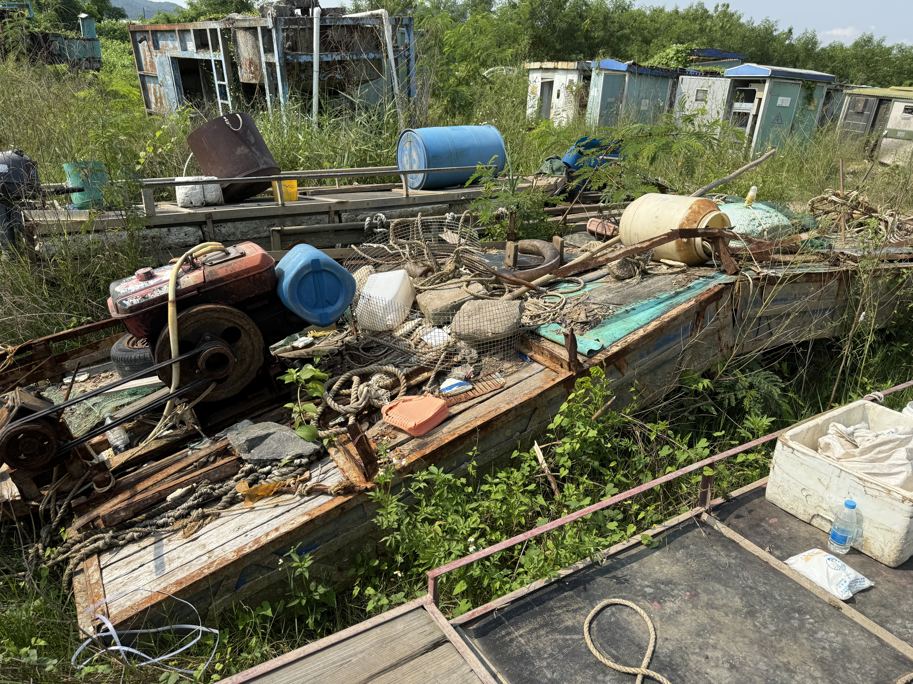 | 柴油机1台：功率为22KW。
3 | 泡沫铁架材质 | 1艘 | 总长4.6米、型宽1.4米 | 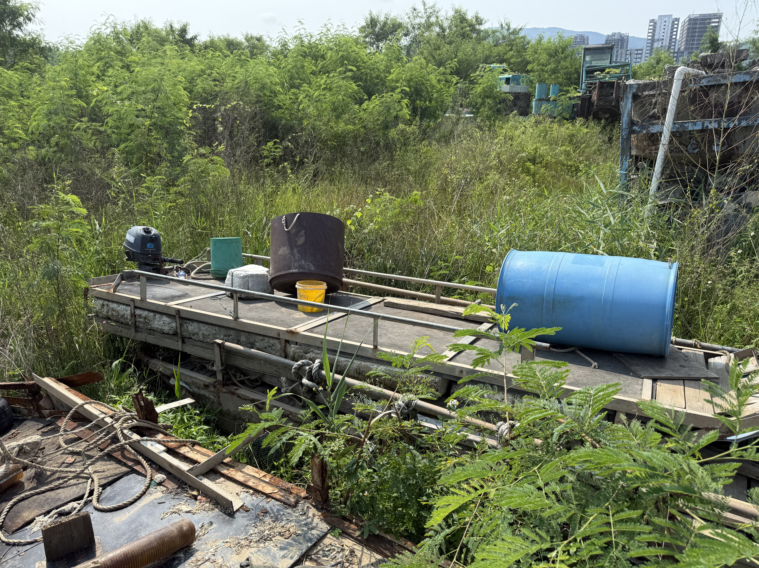 | 汽油机1台：功率为15KW。
4 | 泡沫铁架材质 | 1艘 | 总长6米、型宽1.6米 | 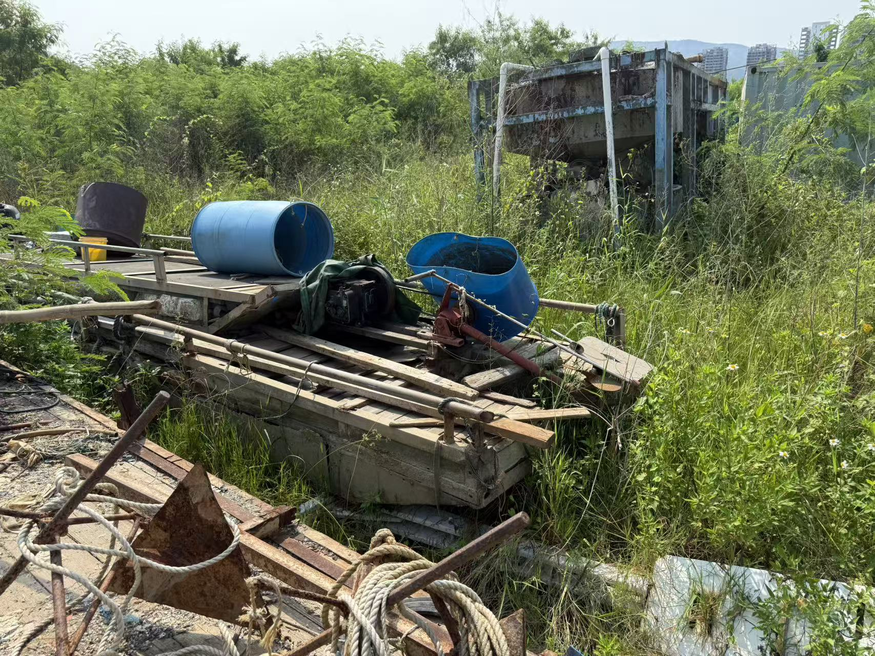 | 柴油机1台：功率为11KW。

